服务器购买
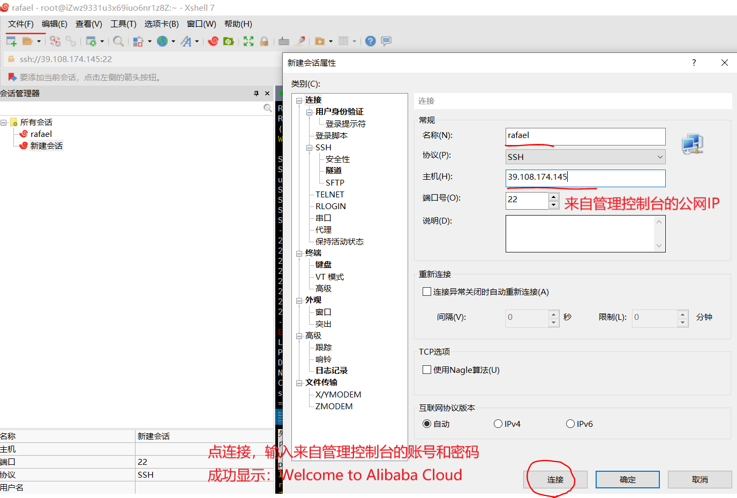
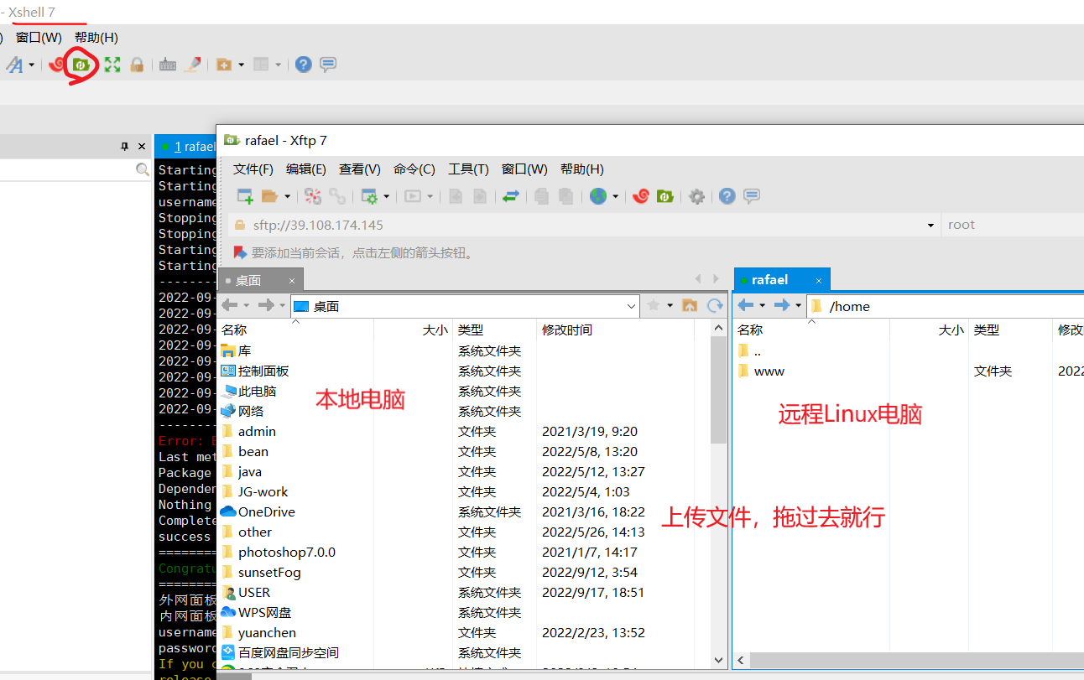
购买阿里云服务器（远程Linux电脑） | 虚拟机安装后占用空间，也会有些卡顿，推荐购买服务器
 | https://www.aliyun.com/minisite/goods/?userCode=0phtycgr 支付宝扫码登录
支付成功界面有管理控制台按钮 | https://finance.aliyun.com/order/payNewSuccess?order_id=218145829090273
管理控制台 | https://ecs.console.aliyun.com/home 账号：root 密码：Lu123456
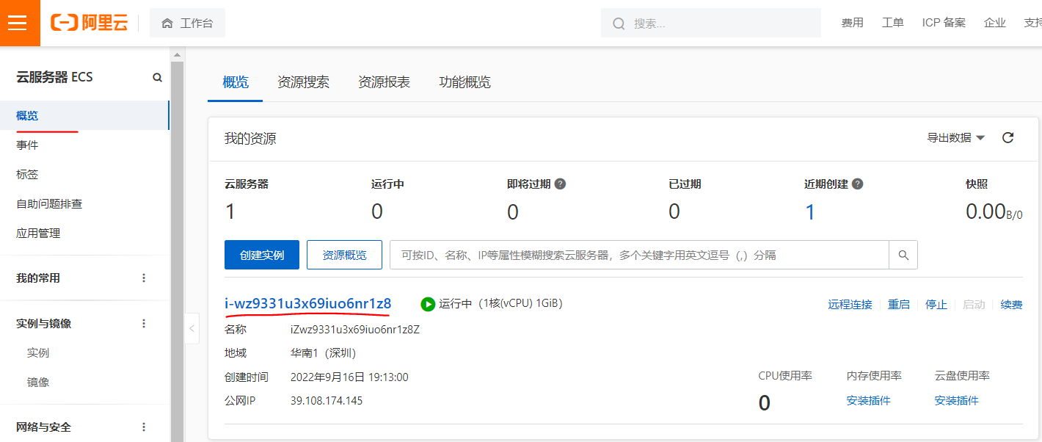
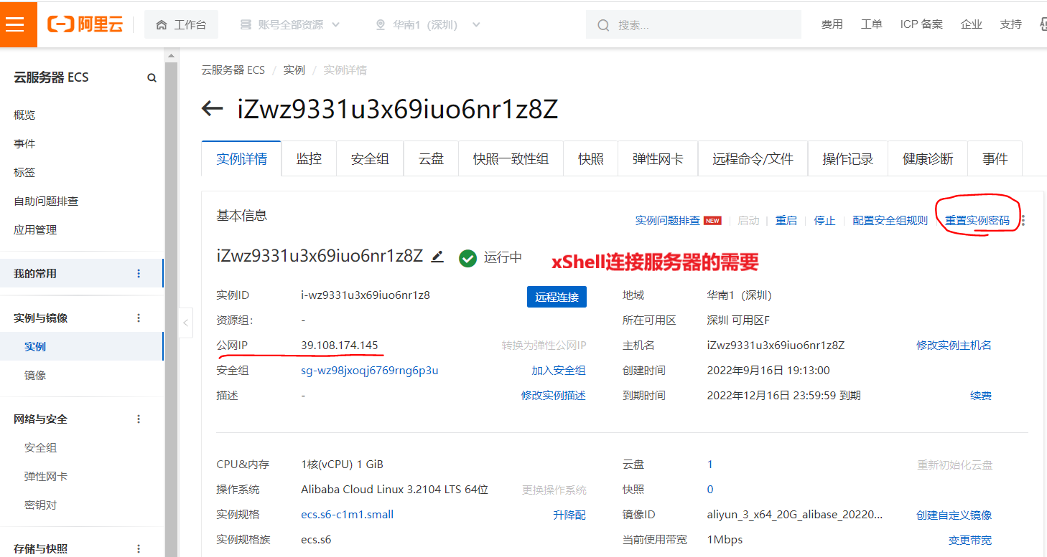
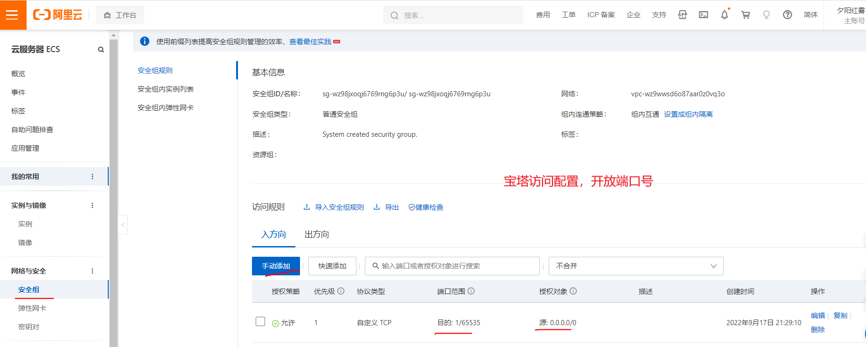

宝塔远程连接工具（我选了xShell） | https://www.bt.cn/new/download.html
宝塔Linux面板安装教程 | https://www.bt.cn/bbs/thread-19376-1-1.html
宝塔官网注册账号 | https://www.bt.cn/admin/servers#wcu 账号：17817836856 密码：Lu123456
下载xShell远程连接工具 | 360软件管家（一个月后过期了）、百度搜索安装 建议：中文官网下载：https://www.xshellcn.com/ 手把手教你下载XShell免费版 https://blog.csdn.net/zhiboqingyun/article/details/126559617 https://www.xshell.com/zh/
下载xFtp文件上传 | 360软件管家、百度搜索安装
xShell连接成功，访问宝塔 1.有刷新问题，用这连接重新访问就行 2.报错To return to remote host, enter "exit". 重启远程Linux | http://39.108.174.145:8888/127c074f username: e19j0iz8 password: 2ae4fb28

